箱唛扫码
Factory name (工厂名称)
PO. Number(订单号) | 85760-01
Style Code.(款号) | 5147-710
Product Code.(产品编号) | RECYCLE CARE LABEL RECYCLE COMPONENT LABEL | Carton No.(箱号):
Inner Packages(包装方式） | 2000pcs/ bundle | 1/1
SIZE/qty (尺码/数量) | 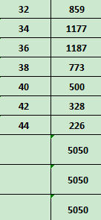
Carton Dimension（箱规） | 20*20*30 | Country of Origin：
Gross Weight（毛重） | 4.2kg | Made In China
Net Weight（净重） | 3.8kg
Remark（备注）

05147710407325
05147710407349
05147710407363
05147710407387
05147710407400
05147710407424
05147710407448
05147710407325
05147710407349
05147710407363
05147710407387
05147710407400
05147710407424
05147710407448

